상품제안서
[타이틀리스트] ProV1 골프공 3구 + [풋조이] 프로드라이 남성용 스포츠양말 (Free) 세트 | 상품코드: F26211

 |  |  |  |  |  |  | 02-412-0044 | www.easy1.co.kr
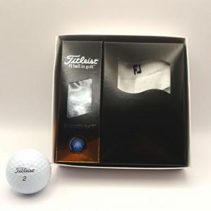

【상세/제작정보】 | 라벨지 별도 문의

【인쇄/포장옵션】 | / 포장지포장

【공급단가】 | 수량 | 5~ | 10~ | 30~ | 50~ | 100~
*VAT별도 | 단가 | 31,810원 | 31,300원 | 30,540원 | 29,780원 | 29,270원

【상품 URL】 | http://www.easy1.co.kr/src/goods_detail.php?gdno=26211

